상품제안서
레빗 2세대 올인원 스탠드 4포트 허브 | 상품코드: S02390

 |  |  |  |  |  |  | 02-713-8555 | www.synergygift.co.kr
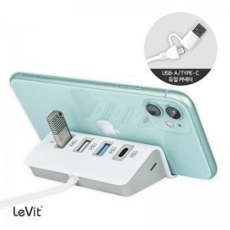

【상세/제작정보】

【인쇄/포장옵션】 | 풀칼라 / 포장지포장

【공급단가】 | 수량 | 50~ | 100~ | 500~ | 1,000~ | 3,000~
*VAT별도 | 단가 | 5,980원 | 5,740원 | 5,340원 | 5,230원 | 5,130원

【상품 URL】 | https://www.synergygift.co.kr:443/src/goods_detail.php?gdno=12704

